箱唛扫码
Factory name (工厂名称) | 星之浩
PO. Number(订单号) | 82424-01
Style Code.(款号) | 0093-706
Product Code.(产品编号) | RECYCLE CARE LABEL RECYCLE COMPONENT LABEL | Carton No.(箱号):
Inner Packages(包装方式） | 2000pcs/ bundle | 1\1
SIZE/qty (尺码/数量) | 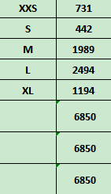
Carton Dimension（箱规） | 20*20*30 | Country of Origin：
Gross Weight（毛重） | 5.6KG | Made In China
Net Weight（净重） | 5.2KG
Remark（备注）

 |  | 00093706800029
 |  | 00093706800036
 |  | 00093706800043
 |  | 00093706800050
 |  | 00093706800081
 |  | 00093706800029
 |  | 00093706800036
 |  | 00093706800043
 |  | 00093706800050
 |  | 00093706800081

